Opgave 1
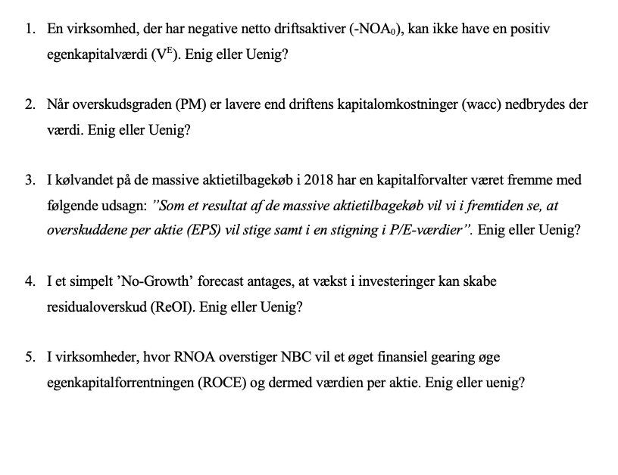
Uenig
Hvis PV af fremtidige residualoverskud overstiger den negative NA og NFO,
så er egenkapitalsværdien positiv, eller såfremt nettofinansielle aktiver NFA
overstiger NOA
Uenig.
Det er når RNOA er lavere end wacc, der nedbrydes værdi

Uenig. Det kommer vel an på, hvad tilkabekøbsprisen var

Uenig
Vækst antages kun at afkaste kapitalomkostninger,
hvorfor de ikke skaber residualoverskud

Dette vil sænke ROCE, da
ROCE = RNOA +FLEV x(RNOA-NBC)
Dette vil give negativ ROCE

Opgave 2
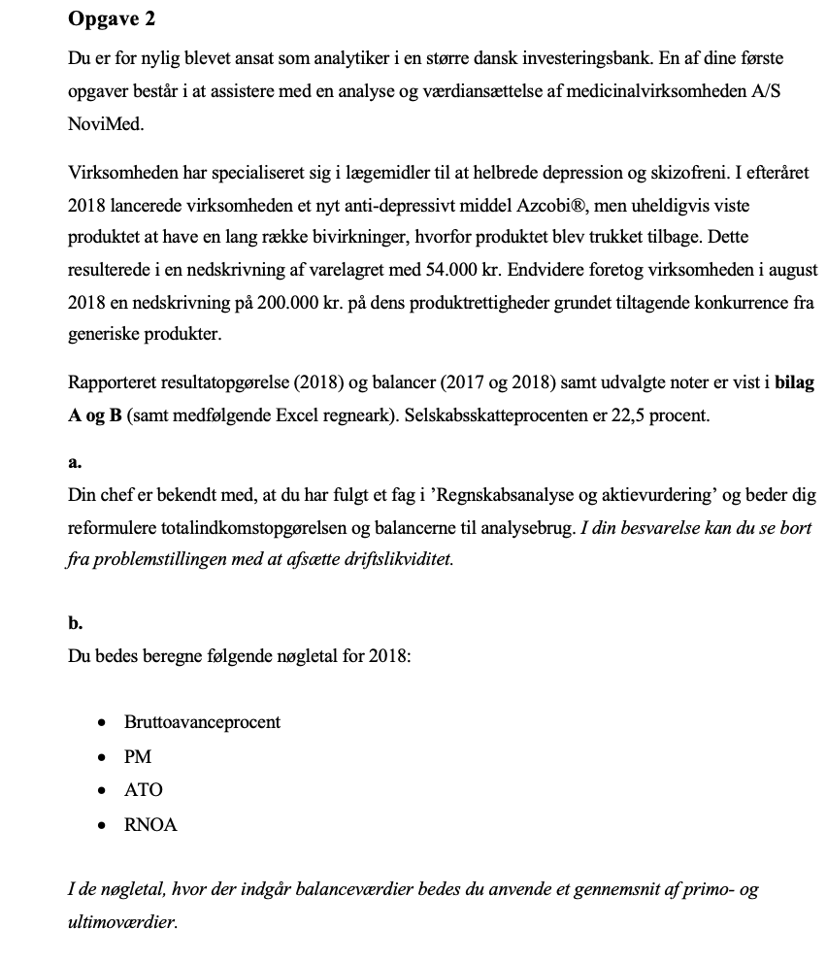

Resultatopgørelse |  |  |  | Reformuerelet Balance | 2018 | 2017

 |  | 2018 |  | Aktiver i alt | 19,387 | 19,944
 | Note | 1.000 DKK
Nettoomsætning |  | 17,234 |  | Likvide midler | 2,155 | 2,200
Produktionsomkostninger |  | -3,881 |  | Omsætningspapirer | 1,522 | 17
Bruttoresultat |  | 13,353 |  | Driftsaktiver | 15,710 | 17,727

Salgs- og distributionsomkostninger |  | -5,649 |  | Leverandørgæld | 3,170 | 3,582
Administrationsomkostnigner |  | -833 |  | Pensionsforpligtigelser | 246 | 311
Forsknings- og udviklingsomkostninger |  | -2,705 |  | Andre hensatte forplitigelser | 490 | 743
Andre driftsindtægter | 1 | 242 |  | Udskudte skatteforpligtigelser | 515 | 548
Ordinært resultat før særlige poster |  | 4,408 |  | Anden gæld | 2,731 | 3,036
Særlige poster | 2 | -200 |  | Selskabskat | 54 | 157
Ordinært resultat |  | 4,208 |  | Netto driftsaktiver(NOA) | 8,504 | 9,350

Finansielle indtægter |  | 183 |  | Likvide midler | -2,155 | -2,200
Finasielle omkostninger |  | -20 |  | Omsætningspapirer | -1,522 | -17
Resultat før skat |  | 4,371 |  | Langfristet Gæld | - | 1,685
 |  |  |  | Kortfristet Gæld | - | 188
Skat af årets resultat |  | -1,019 |  | Nettofinansielle aktiver(NFA) | -3,677 | -344
Årets resultat |  | 3,352
 |  |  |  | Egenkapital(CSE) | 12,181 | 9,694

Balancer
 |  |  |  | Reformuleret Totalindkomst |  | 2018
AKTIVER |  | 2018 | 2017
1.000 DKK | Note |  |  | Nettoomsætning |  | 17,234
Goodwill |  | 4,599 | 4,599 | Prudoktionsomkostninger |  | -3,881
Produktrettigheder |  | 2,746 | 4,029 | Bruttoresultat |  | 13,353
Udviklingsprojeker |  | 95 | 205
Immaterielle aktiver |  | 7,440 | 8,833 | Salg- og distributionsomkostninger |  | -5,649
 |  |  |  | Administrationsomkostninger |  | -833
Grunde og bygninger |  | 1,246 | 1,430 | R&D |  | -2,705
Driftsmateriel og inventar |  | 505 | 587 | Driftsoverskud af salg, før skat |  | 4,166
Forudbetalinger og arbejde under udførelse |  | 239 | 145
Materielle aktiver |  | 1,990 | 2,162 | Rapporteret skat | -1,019
 |  |  |  | Skattefordel @ 22,5 % | 37
Udskudte skatteaktiver |  | 1,290 | 1,635 | Skat allokeret til andet driftsoverskud | 9.45 | -973
Finansielle aktiver |  | 1,290 | 1,635 | Driftsoverskud af salg, efter skat |  | 3,193

Langfristede aktiver i alt |  | 10,720 | 12,630 | Andet driftsoverskud
 |  |  |  | Nedskrivning af produkterrettigheder | -200
Varebeholdninger | 3 | 1,376 | 1,528 | Fortjeneste på kapitalandele | 242
 |  |  |  | Nedskrivning af vare | 0
Tilgodehavender fra salg |  | 2,918 | 3,102 |  | 42
Andre tilgodehavender |  | 546 | 288 | Skattefordel @ 22,5% | -9.45 | 32.55
Forudbetalinger |  | 150 | 179 | Driftsoverskud i alt, efter skat(OI) |  | 3,226
Tilgodehavender |  | 3,614 | 3,569
 |  |  |  | Finansielle indtægter | 183
Omsætningsværdipapirer | 4 | 1,522 | 17 | Finansielle udgifter | -20
 |  |  |  |  | 163
Livkider og lignende | 4 | 2,155 | 2,200 | Skatttefordel @ 22,5% | -37 | 126
 |  |  |  | Nettofinansielle omkostninger(NFE) |  | 126
Kortfristede aktiver i alt |  | 8,667 | 7,314
 |  |  |  | Totalindkomst |  | 3,352
Aktiver |  | 19,387 | 19,944

PASSIVER |  | 2018 | 2017 | Bruttoavanche procent= Bruttoresultat/Nettoomsætning | 77.5%
1.000 DKK |  |  |  | PM=Samlet driftsoverskud / Nettoomsætning | 18.7%
Aktiekapital | 5 | 995 | 988 | ATO= Nettoomsætning/ GNS NOA | 1.93
Reserve for valutaomregning |  | 634 | 1,164 | RNOA = Samlet driftsoverskud/GNS NOA | 36.1%
Reserve for dagsværdireguleringer |  | 382 | -230
Overført overskud |  | 10,170 | 7,772
Egenkapital |  | 12,181 | 9,694

Pensionsforpligtelser |  | 246 | 311
Udskudte skatteforpligtelser |  | 515 | 548
Realkreditlån |  | - | 1,685
Langfristede forpligtelser |  | 761 | 2,544

Andre hensatte forpligtelser |  | 490 | 743
Realkreditlån |  | - | 85
Bankgæld |  | - | 103
Leverandører af varer og tjenesteydelser |  | 3,170 | 3,582
Skyldig selskabsskat |  | 54 | 157
Anden gæld |  | 2,731 | 3,036
Kortfristede forpligtelser |  | 6,445 | 7,706

Forpligtelser i alt |  | 7,206 | 10,250

Passiver |  | 19,387 | 19,944

Udvalgte noter (1.000 DKK) | 2018 | 2017

1. Andre driftsindtægter
Andre driftsindtægter på 242 relaterer sig til en gevinst fra frasalg af forskningsfaciliteter i USA.

2. Særlige poster
Nedskrivning på produktrettigheder | -200

3. Varebeholdninger
Råvarer | 212 | 284
Varer i arbejde | 406 | 409
Færdigvarer | 758 | 835
Total | 1,376 | 1,528

Årets nedskrivninger er medtaget overfor | -60 | -6
Inkluderet i resultatopgørelsern under Produktionsomkostninger | -60 | -6

4. Likvider og lignende
Likvider og bankindestående | 2,155 | 2,200
Likvider og bankindestående 31. december | 2,155 | 2,200

Værdipapirer med en løbetid på mere end 3 måneder | 1,522 | 17
Værdipapirer 31 december | 1,522 | 17

Likvider og værdipapirer 31. december | 3,677 | 2,217

5. Aktiekapital
Aktiekapitalen på 995 t.kr. består af 199.000 aktier med en nominel værdi på 5 kr. per aktie

Den 31. december 218 bestod beholdningen af egne aktier af 5.970 stk.

193.03

Opgave 3
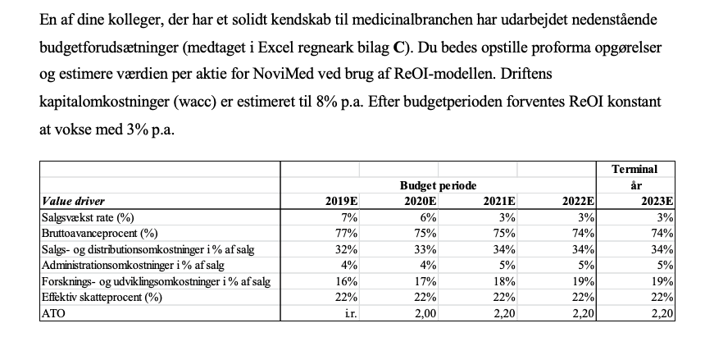

 |  |  |  |  | Terminal
 | Budget periode |  |  |  | år
Value driver | 2019E | 2020E | 2021E | 2022E | 2023E | RR | Difference
Salgsvækst rate (%) | 7% | 6% | 3% | 3% | 3% | 0.08 | 5%
Bruttoavanceprocent (%) | 77% | 75% | 75% | 74% | 74%
Salgs- og distributionsomkostninger i % af salg | 32% | 33% | 34% | 34% | 34%
Administrationsomkostnigner i % af salg | 4% | 4% | 5% | 5% | 5%
Forsknings- og udviklingsomkostninger i % af salg | 16% | 17% | 18% | 19% | 19%
Effektiv skatteprocent (%) | 22% | 22% | 22% | 22% | 22%
ATO | i.r. | 2.00 | 2.20 | 2.20 | 2.20
i.r.: Ikke relevant
 | 1 | 2 | 3 | 4 | 5
 | 2019E | 2020E | 2021E | 2022E | 2023E
Nettoomsætning | 18,440 | 19,547 | 20,133 | 20,737 | 21,359
Bruttresultat | 14,199 | 14,660 | 15,100 | 15,346 | 15,806
Salgs- og distributionsomkostninger i % af salg | 5,901 | 6,450 | 6,845 | 7,051 | 7,262
Administrationsomkostnigner i % af salg | 738 | 782 | 1,007 | 1,037 | 1,068
Forsknings- og udviklingsomkostninger i % af salg | 2,950 | 3,323 | 3,624 | 3,940 | 4,058
Driftoverskud før skat | 4,610 | 4,105 | 3,624 | 3,318 | 3,417
Effektiv skatteprocent (%) | 1,014 | 903 | 797 | 730 | 752
Driftoverskud efter skat(OI) | 3,596 | 3,202 | 2,827 | 2,588 | 2,666

NOA = SALG * 1/ATO | 8,504 | 9,773 | 9,151 | 9,426 | 9,709
NFO | -3677
CSE | 12181

ReOI = OI - wacc * NOA | 2915.554 | 2419.894 | 2094.586 | 1833.923 | 1888.941
df = (1 + wacc)^(t) | 1.08 | 1.17 | 1.26 | 1.36
PV ReOI = ReOI / df | 2,700 | 2,075 | 1,663 | 1,348
Sum PV ReOI | 7,785
TV = ReOI * (1 + g) / (wacc - g) |  |  |  |  | 37778.810366
PV TV = TV / df | 27,769
EV = NOA + Sum PV ReOI + PV TV | 44,058
NFO | -3,677
V^(E) = EV - NFO | 47,735
Antal udestående aktier | 193.03
Værdi per aktie | 247

Opgave 4
Markedsværdien af egenkapital + markedsværdi af NF0
193030 | aktier
200 | stykket
38606 | MVE
-3677 | NFO
34929
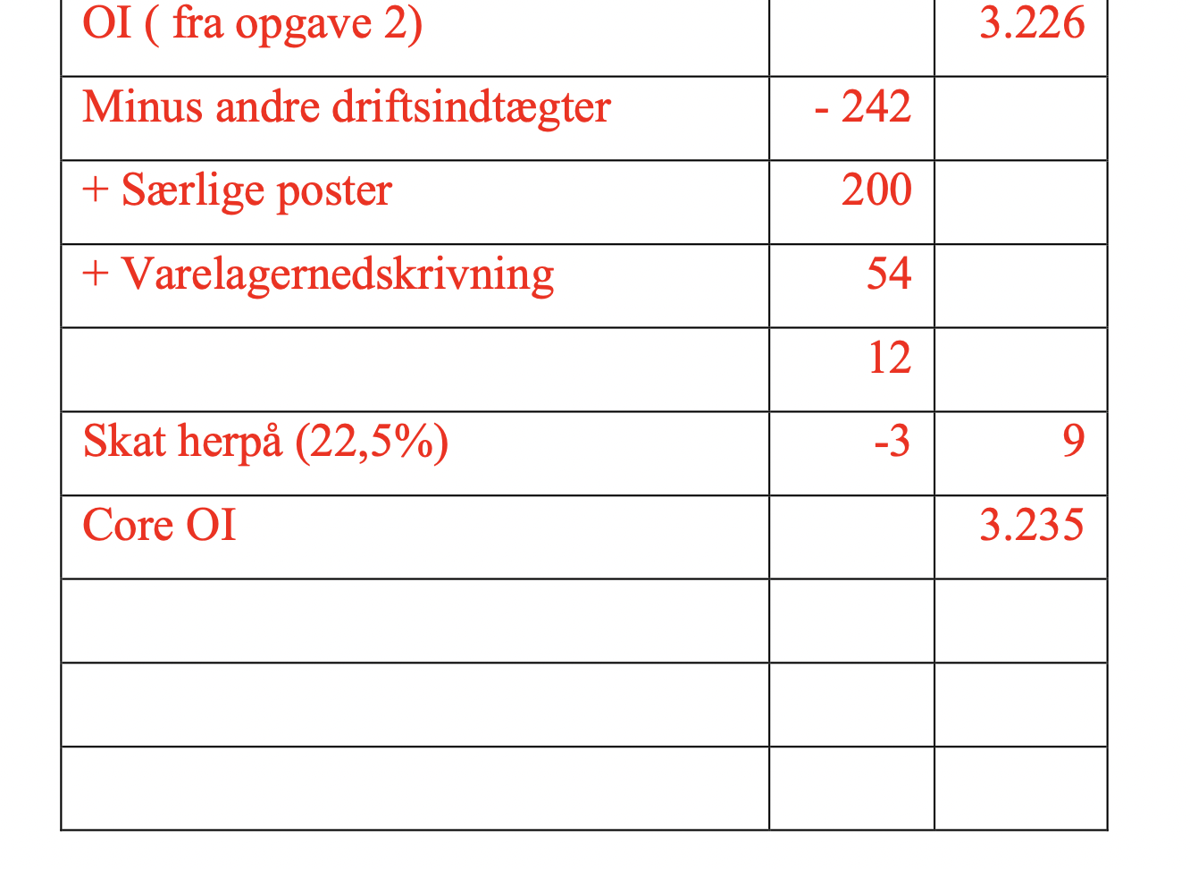
Da der er tale om trailing OI skal core OI findes
Fra OI har vi |  | 3226
Minus andre driftsaktiv | -242
Særlige poster | 200
Varelager | 54
 | 12
skat @22,5% | -2.7 | 9.3
Core OI |  | 3235.3

Herefter sætter vi MVE over Core OI
10.796216734
Dette er relativit tæt på peers ved 11

